MANUEL
Gençlik ve Spor Bakanlığı Spor Genel Müdürlüğü Spor Faaliyetleri Daire Başkanlığı Okul Sporları Şubesi
CUMHURİYET KOŞUSU
ÇANAKKALE
2016-2017 DOĞUMLU ERKEKLER |  |  | 600 M |  | 2025-10-23 13:00:00
FERDİ ÖDÜL
Sıra No | Göğüs No | Adı Soyadı | İli-Kulüp Adı | Takım Ferdi | Doğum Tarihi | Derecesi | Geliş Puanı
1 | 723 | MUHAMMED EMİN GÜNAYDIN | KEPEZ ATATÜRK İLKOKULU | T | 2016-01-30 | 0212 | 1
2 | 1642 | EMİR DÜNYA | İSMAİL KAYMAK İLKOKULU | F | 2017-08-03 | 0213 | 2
3 | 1643 | YİĞİT TAŞCI | İSMAİL KAYMAK İLKOKULU | F | 2016-06-09 | 0218 | 3

ÖDÜLÜ VERECEKLER

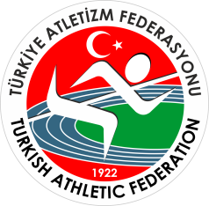 Gençlik ve Spor Bakanlığı Spor Genel Müdürlüğü Spor Faaliyetleri Daire Başkanlığı Okul Sporları Şubesi
CUMHURİYET KOŞUSU
ÇANAKKALE
2016-2017 DOĞUMLU ERKEKLER |  |  | 600 M |  | 2025-10-23 13:00:00
TAKIM ÖDÜL
Sıra No | İli-Kulüp Adı |  |  |  | Takım Puanı
1 | ATATÜRK İLKOKULU |  |  |  | 14
2 | KEPEZ ATATÜRK İLKOKULU |  |  |  | 18
3 | 18 MART İLKOKULU |  |  |  | 35

ÖDÜLÜ VERECEKLER

